상품제안서
카르페디엠 머플러우산 세트 | 상품코드: S44121

 |  |  |  |  |  |  | 02-713-8555 | www.synergygift.co.kr
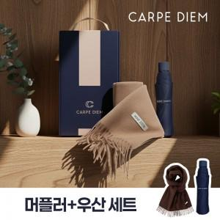

【상세/제작정보】 | <p><span style="font-size: 14pt;">※ 손잡이 1도인쇄 : 잉크색상-실버, 블랙</span><span style="font-size: 14pt;">​</span></p><p><span style="font-size: 14pt;">※ 원단 1도인쇄 : 잉크색상-실버, 골드, 블랙</span></p><p><span style="font-size: 14pt;">※ 머플러 인쇄불가​</span></p>

【인쇄/포장옵션】 | 실크, 원단실크1도 / 포장불가능

【공급단가】 | 수량 | 20~ | 100~ | 300~ | 500~ | 1,000~
*VAT별도 | 단가 | 21,900원 | 20,000원 | 19,200원 | 18,850원 | 18,400원

【상품 URL】 | https://www.synergygift.co.kr:443/src/goods_detail.php?gdno=44121

